Table 1
2021
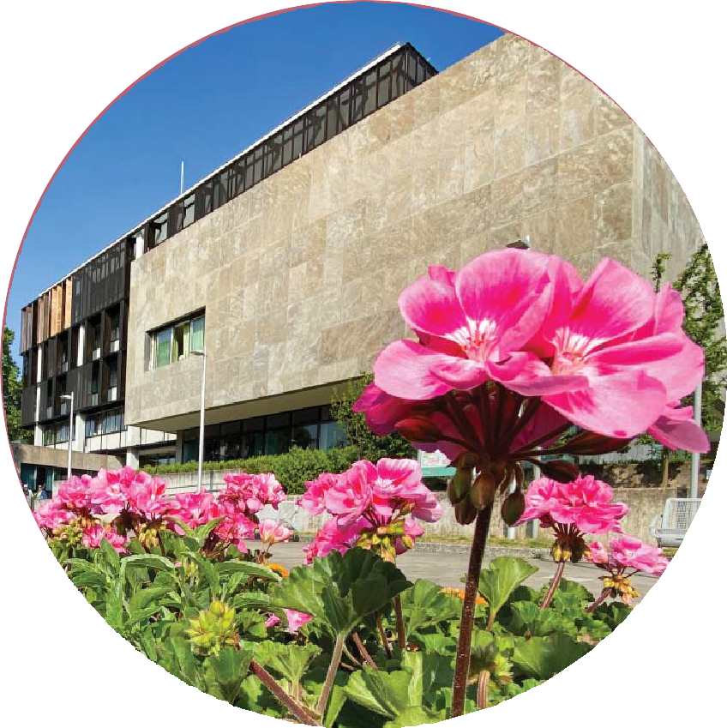 SAARLÄNDISCHE GEMEINDEZAHLEN Statistisches Amt

Saarländische Gemeindezahlen 2021
Saarländische Gemeindezahlen 2021 Preis: 10,00 Euro (PDF) 15,00 Euro (Druckexemplar) Herausgegeben vom Statistischen Amt Saarland Virchowstr. 7, 66119 Saarbrücken Postfach 10 30 44, 66030 Saarbrücken Telefon: (06 81) 5 01 - 59 25 Telefax: (06 81) 5 01 - 59 15 E-Mail: statistik@lzd.saarland.de Internet: http://www.statistik.saarland.de ISBN 978-3-88718-311-0 ISSN 0723-6166 Foto Umschlag: Rathaus St. Ingbert/Giusi Faragone © Statistisches Amt Saarland, Saarbrücken, Februar 2022. Für nichtgewerbliche Zwecke sind Vervielfältigung und unentgeltliche Verbreitung, auch auszugsweise, mit Quellenan- gabe gestattet. Die Verbreitung, auch auszugsweise, über elektronische Systeme/Datenträger bedarf der vorherigen Zustimmung. Alle übrigen Rechte bleiben vorbehalten.

Die vorliegende Veröffentlichung „Saarländische Gemeindezahlen“ erscheint jährlich und informiert über die wichtigsten Daten der amtlichen Statistik des Saarlandes auf Kreis- und Gemeindeebene. Das Heft stellt eine wertvolle Hilfe für die Zwecke der Raumordnung, Landesplanung und Regionalpolitik dar. Das Statistische Amt folgt mit dieser Publikation dem Wunsch der Regionalstatistiker nach einer übersichtlichen Darstellung möglichst aktueller Gemeinde- und Kreisdaten. Die umfangreich gegliederten regionalen Strukturdaten sind dem Saarländischen Pla- nungs- und Informationssystem (SAPLIS) entnommen und basieren auf dem derzeitigen Gebietsstand.
Zeichenerklärung
0 = Mehr als nichts, aber weniger als die Hälfte der kleinsten dargestellten Einheit. - = Nichts vorhanden, genau Null. . = Zahlenwert unbekannt oder aus Geheimhaltungsgründen nicht veröffentlicht.
Abkürzungen
ha |  |  |  | = |  | Hektar
kg |  |  |  | = |  | Kilogramm
km2 |  |  |  | = |  | Quadratkilometer
km |  |  |  | = |  | Kilometer
kWh |  |  |  | = |  | Kilowattstunde
LF |  |  |  | = |  | Landwirtschaftlich genutzte Fläche
m3 |  |  |  | = |  | Kubikmeter
MD |  |  |  | = |  | Monatsdurchschnitt
t |  |  |  | = |  | Tonne
AfD |  |  |  | = |  | Alternative für Deutschland
CDU |  |  |  | = |  | Christlich Demokratische Union Deutschlands
DIE LINKE |  |  |  | = |  | Die Linkspartei.
FDP |  |  |  | = |  | Freie Demokratische Partei
GRÜNE |  |  |  | = |  | BÜNDNIS 90/Die Grünen
SPD |  |  |  | = |  | Sozialdemokratische Partei Deutschlands
Abweichungen in den Summen sind in der Regel auf das Runden der Einzelpositionen zurückzuführen.
Inhaltsübersicht
Seite Begriffsbestimmungen 6 Verwaltungskarte 12 Gemeindeverzeichnis 13 Oberbürgermeister/-innen und Bürgermeister/-innen 14 Landräte/-innen 15 Tabellenteil Bevölkerungsstand 16 Natürliche Bevölkerungsbewegung 24 Wanderungsbewegung 26 Allgemeinbildende Schulen 30 Wahlen 32 Sozialversicherungspflichtig Beschäftigte 38 Gewerbeanzeigen 42 Flächenerhebung 44 Landwirtschaft 48 Produzierendes Gewerbe 52 Bautätigkeit und Wohnungswesen 54 Wohnungsbestand 58 Unfälle im Straßenverkehr

Bevölkerung |  | Begriffsbestimmungen
Bevölkerungsbewegung: Sie gliedert sich in die natürliche Bevölkerungsbewegung und die räumliche Bevölkerungsbewegung. Unter dem Oberbegriff natürliche Bevölkerungs- bewegung werden die Statistiken über Geborene und Gestorbene sowie über Eheschlie- ßungen und Ehelösungen zusammengefasst. Die Statistiken der räumlichen Bevölke- rungsbewegung beinhalten die Wanderungsbewegungen, d. h. die Fluktuation der Be- völkerung innerhalb bzw. zwischen bestimmten Verwaltungseinheiten. Eheschließungen: Standesamtliche Trauungen von Deutschen und von Ausländern (ohne die Fälle, bei denen beide Ehepartner Angehörige der im Bundesgebiet stationierten aus- ländischen Streitkräfte sind). Geborene: Die Definition für Lebend- und Totgeborene, die unter dem Begriff Geborene in der Statistik verstanden werden, ist in § 31 der Verordnung zur Ausführung des Perso- nenstandgesetzes vom 22.11.2008 festgelegt. Lebendgeborene sind Kinder, bei denen nach Scheidung vom Mutterleib entweder das Herz geschlagen, die Nabelschnur pulsiert oder die natürliche Lungenatmung eingesetzt hat. Gestorbene: Ohne Totgeborene und ohne nachträglich beurkundete Kriegssterbefälle und gerichtliche Todeserklärungen. Wanderungen: Unterschieden wird zwischen der (Landes-) Binnenwanderung (alle Wohn- ortwechsel, die sich zwischen den Gemeinden des Landes vollziehen) und der Außen- wanderung (Zu- und Fortzüge über die Landesgrenze, d. h. Wanderung gegenüber den anderen Bundesländern sowie über die Grenze des Bundesgebietes). Bildungswesen Allgemeinbildende Schulen:Grundschulen,ErweiterteRealschulen,Realschulen,Gemein- schaftsschulen, Gesamtschulen, Waldorf-Schulen, Förderschulen, Gymnasien, Abendgym- nasien, Gemeinschaftsschulen in Abendform und das Saarland-Kolleg. Wahlen Wahlberechtigte: Wahlberechtigt zu Bundestags- oder Landtagswahlen im Saarland sind alle Deutschen im Sinne des Artikels 116 Absatz 1 des Grundgesetzes, die am Wahl- tag das 18. Lebensjahr vollendet haben, seit mindestens

Bei der Landtagswahl hat jede/-r Wähler/-in eine Stimme. Nachdem die auf die einzelnen Parteien insgesamt entfallenden Sitze errechnet sind, werden die Vertreter/-innen der Wahlkreise ermittelt. Die verbleibenden Sitze im Landtag sind aus den Landeswahlvor- schlägen zu besetzen. Bei der Gemeinderatswahl werden die Vertreter/-innen durch Verhältniswahl bestimmt. Mehrheitswahl findet dann statt, wenn nur ein oder kein gültiger Wahlvorschlag einge- reicht wurde. Sozialversicherungspf ichtig Beschäftigte Sozialversicherungspf ichtig Beschäftigte: Hierzu zählen alle Arbeitnehmerinnen und Arbeitnehmer einschließlich der zu ihrer Berufsausbildung Beschäftigten, die kran- ken-, renten-, pflegeversicherungspflichtig und/oder beitragspflichtig nach dem Recht der Arbeitsförderung sind oder für die von den Arbeitgebern Beitragsanteile nach dem Recht der Arbeitsförderung entrichtet werden. Aus dieser Abgrenzung ergibt sich, dass in der Regel alle Arbeiterinnen bzw. Arbeiter und Angestellte einschließlich der Personen in be- ruflicher Ausbildung von der Sozialversicherungspflicht erfasst werden. Daneben besteht in wenigen Fällen auch für Selbständige Versicherungspflicht in der Sozialversicherung. Wehr- oder Zivildienstleistende gelten dann als sozialversicherungspflichtig Beschäftigte, wenn sie ihren Dienst aus einem weiterhin bestehenden Beschäftigungsverhältnis heraus angetreten haben und nur wegen des Wehr- oder Zivildienstes kein Entgelt erhalten. Nicht zu den sozialversicherungspflichtig Beschäftigten zählen dagegen der weitaus über- wiegende Teil der Selbstständigen, die mithelfenden Familienangehörigen sowie die Be- amtinnen und Beamten, Berufs- und Zeitsoldaten/-innen sowie freiwilligen Wehrdienst- leistende, Wehr- und Zivildienstleistende (siehe o. g. Ausnahme). Ausschließlich geringfügig entlohnte Personen und Personen, die als einzige Tätigkeit eine kurzzeitige Beschäftigung im Sinne des § 8 Abs.1 SGB IV (neu) ausüben, werden in dieser Veröffentlichung bis

Gewerbeanmeldungen: Nachgewiesen wird die Zahl der Gewerbeanmeldungen (ohne Automatenaufsteller und Reisegewerbe). Eine Anmeldung ist abzugeben bei - Neuerrichtung eines Gewerbebetriebes, einer Zweigniederlassung oder einer un- selbstständigen Zweigstelle, - Übernahme eines bereits bestehenden Betriebes (z. B. durch Kauf, Pacht, Erbfolge, Änderung der Rechtsform, Gesellschaftereintritt), - Verlagerung eines bestehenden Betriebes aus einem anderen Gewerbeamtsbereich in den Bereich der Anmeldebehörde. Gewerbeabmeldungen: Nachgewiesen wird die Zahl der Gewerbeabmeldungen (ohne Automatenaufsteller und Reisegewerbe). Eine Abmeldung ist abzugeben bei - vollständiger Aufgabe eines Gewerbebetriebes (Stilllegung), - teilweiser Aufgabe eines weiterhin bestehenden Betriebes, - Aufgabe eines weiterhin bestehenden Betriebes (z. B. wegen Verkauf, Verpachtung, Erbfolge, Änderung der Rechtsform, Gesellschafteraustritt), - Verlagerung in einen anderen Gewerbeamtsbereich. Flächenerhebung Abweichungen bei den Flächenangaben sind durch Runden der Zahlen möglich. Aufgrund fachlicher und methodischer Umstellungen in der Vermessungsverwaltung auf das „Amt- liche Liegenschaftskataster-Informationssystem“ (ALKIS®) ist der Vergleich der Flächen- daten ab 2016 mit den Flächendaten vorangegangener Jahre nur eingeschränkt möglich. Landwirtschaft Landwirtschaftlich genutzte Fläche (LF): Summe der genutzten Fläche von Acker- land (einschließlich Stilllegungsflächen), Dauergrünland, Haus- und Nutzgärten, Obst- anlagen, Baumschulflächen, Rebland, Korbweiden- und Pappelanlagen sowie Weihnachts- baumkulturen außerhalb des Waldes. Betriebsgrößenstruktur: Ausgewiesen werden hierbei ab 2010 Betriebe mit einer LF von mindestens 5 ha bzw. Betriebe mit einer LF unter 5 ha LF (einschließlich ohne LF) mit Erzeugungseinheiten gemäß § 91 des Agrarstatistikgesetzes. Viehhaltung: Erfassungsbereich ab 2010 (entsprechend der Definition zur Betriebsgrö- ßenstruktur). Der Bestand an Rindern wir

Baugewerbe Das Baugewerbe gliedert sich nach der WZ 2008 in die Bereiche „Bauhauptgewerbe“ so- wie „Ausbaugewerbe sowie Erschließung von Grundstücken; Bauträger“. Die Ergänzungserhebung im Bauhauptgewerbe findet einmal im Jahr, und zwar im Mo- nat Juni statt. Sie ermöglicht die Darstellung des gesamten Bauhauptgewerbes und liefert die Grundlage für die Aufschätzung des monatlichen Berichtskreises. Erfasst werden alle baugewerblichen Betriebe von Unternehmen des Baugewerbes (Bau- hauptgewerbe) und von Unternehmen anderer Wirtschaftsbereiche sowie Arbeitsgemein- schaften des Baugewerbes soweit sich ihre Tätigkeiten auf das Inland beziehen. Zur jährlichen Erhebung im Ausbaugewerbe, befragt im Monat Juni, werden alle aus- baugewerblichen Betriebe von Unternehmen mit 10 und mehr tätigen Personen heran- gezogen. Bautätigkeit und Wohnungswesen Die Bautätigkeitsstatistik - im Hochbau bestehend aus der Statistik der Baugenehmigun- gen, der Baufertigstellungen und des Bauüberhanges - erhebt genehmigungs-, zustim- mungs- oder anzeigepflichtige Bauvorhaben, durch die Wohn- und Nutzraum zu- oder abgeht, baulich oder in der Zweckbestimmung verändert wird oder durch baupolizeiliche Maßnahmen, Schadensfälle oder Abbruch verloren geht. Die Statistik erfasst die Bauvor- haben erstmals zum Zeitpunkt der von den Bauämtern erteilten Baugenehmigungen für Gebäude und Wohnungen und abschließend nach Beendigung der Baumaßnahmen die Baufertigstellungen. Sind Bauvorhaben am Ende eines Jahres nicht abgeschlossen, wird der Bauzustand durch die Bauüberhangstatistik festgestellt. Wohnungsbestand: Fortschreibung auf der Grundlage der Gebäude- und Wohnungs- zählung 2011. Wohngebäude: Wohngebäude sind Gebäude, die mindestens zur Hälfte (gemessen an der Gesamtnutzfläche nach den Regeln zur Berechnung der Geschossfläche) Wohnzwe- cken dienen. Wohnungen: Eine Wohnung ist die Summe der Räume, welche die Führung eines Haus- halts ermöglichen. Eine Wohnung muss nicht mehr eine Küche oder einen Ra

Ein sonstiger Sachschadensunfall liegt vor, wenn alle beteiligten Kfz noch fahrbereit sind, aber einer der Unfallbeteiligten unter dem Einfluss berauschender Mittel stand. Verunglückte Als Verunglückte zählen Personen, die bei einem Unfall verletzt oder getötet wurden: - Getötete: Personen, die sofort oder innerhalb von 30 Tagen an den Unfallfolgen sterben. - Schwerverletzte: Personen, die unmittelbar zur stationären Behandlung mindestens 24 Stunden in ein Krankenhaus eingeliefert werden. - Leichtverletzte: alle übrigen Verletzten. Sozialhilfe Mit dem “Vierten Gesetz für moderne Dienstleistungen am Arbeitsmarkt“ vom 24. Dezem- ber 2003 sowie dem “Gesetz zur Einordnung des Sozialhilferechts in das Sozialgesetz- buch“ traten ab 1. Januar 2005 umfangreiche Änderungen auch in der Sozialhilfestatistik ein. Im Zuge der “Hartz IV“-Gesetzgebung wurde die bisherige Arbeitslosenhilfe und die Sozialhilfe für grundsätzlich erwerbsfähige Hilfebedürftige und deren Familienangehörige im Zweiten Buch Sozialgesetzbuch (SGB II) zusammengefasst. Dieser Personenkreis er- hält ab 1. Januar 2005 Grundsicherung für Arbeitssuchende in Form von Arbeitslosengeld II (ALG II) und Sozialgeld. Das hat einen erheblich verminderten Kreis an Empfängern von Hilfe zum Lebensunterhalt zur Folge, denn auf Sozialhilfe im engeren Sinn haben ab dem 1. Januar 2005 z. B. nur noch Erwerbsunfähige auf Zeit, Vorruheständler mit niedriger Rente, längerfristig Erkrank- te und hilfebedürftige Kinder mit selbst nicht hilfebedürftigen Eltern einen Anspruch. Empfänger laufender Hilfe zum Lebensunterhalt: Es sind Personen, denen grund- sätzlich Leistungen für mindestens einen Monat im Wesentlichen in Form von monatlichen Regelsätzen gewährt werden. Wer laufende Hilfe zum Lebensunterhalt bezieht, kann daneben auch Hilfe in besonderen Lebenslagen erhalten. Diese Personen werden dann auch unter den Empfängern der be- treffenden Hilfearten erfasst und nachgewiesen. Finanzen, Steuern Realsteuera

Fundierte Schulden: Alle Verbindlichkeiten aus Darlehensaufnahmen, soweit sie durch Übernahme einer besonderen Schuldverpflichtung oder durch Schuldurkunde fundiert sind. Lohn- und Einkommensteuerstatistik: Die Lohn- und Einkommensteuerstatistik ist eine dezentrale Sekundärstatistik, d. h. die im Verwaltungsvollzug ohnehin anfallenden Angaben werden ausgewertet. Konkret baut sie auf den Einkommensteuer-Veranlagun- gen der Einkommensteuerpflichtigen auf. Die Daten werden den Statistischen Landesäm- tern durch die Finanzverwaltung maschinell zur Verfügung gestellt. Die Ergebnisse der Lohn- und Einkommensteuerstatistik liegen in der Regel erst ca. 3 - 4 Jahre nach Ende eines Veranlagungszeitraumes vor. Grund dafür ist eine Regelung in § 46 EStG, wonach Steuerpflichtigen die Möglichkeit eingeräumt wird, ihre Steuerklärung bis zu 4 Jahre nach Ende eines Veranlagungszeitraumes abzugeben (so ist beispielsweise für das Veranlagungsjahr 2015 eine Abgabe der Steuererklärung bis zum 31.12.2019 mög- lich). Erst nach endgültiger Bearbeitung aller Steuererklärungen in der Finanzverwaltung können die Daten in den Statistischen Ämtern weiterverarbeitet werden. Lohn und Einkommensteuerpf ichtige: Unbeschränkt lohn- und einkommensteuer- pflichtige natürliche Personen. Summe der positiven Einkünfte: Summe der positiven 7 Einkunftsarten aus dem Ein- kommensteuergesetz. Gesamtbetrag der Einkünfte: Der Gesamtbetrag der Einkünfte ergibt sich als Saldo der positiven und negativen Einkünfte aus den gesetzlich vorgegebenen 7 Einkunftsarten unter Berücksichtigung bestimmter Hinzurechnungs- und Abzugsposten. Personal im öffentlichen Dienst Vollzeitbeschäftigte: Beschäftigte, deren regelmäßige Arbeitszeit die übliche volle Wo- chenarbeitsstundenzahl beträgt. Teilzeitbeschäftigte: Beschäftigte, die mindestens mit der Hälfte der regelmäßigen Wo- chenarbeitszeit eines Vollzeitbeschäftigten tätig sind. Öffentliche Wasserversorgung Letztverbraucher sind private Haushalte (einschließ

 |  |  |  |  |  |  |  |  |  |  |  |  |  |  |  |  |  |  |  |  |  |  |  | Nonnweiler Nohfelden
 |  |  |  |  |  |  |  |  |  |  |  |  |  |  | Weiskirchen |  |  |  | Wadern |  |  | KREIS ST. WENDEL |  |  |  |  |  |  |  |  |  | Freisen
Perl |  |  |  |  |  | Mettlach |  |  | Losheim am See |  |  |  |  |  | Tholey |  |  |  |  |  |  |  |  |  |  |  | Oberthal |  |  | Namborn
KREIS MERZIG-WADERN Merzig Beckingen |  |  |  |  |  |  |  |  |  |  |  |  |  |  | Schmelz Nalbach |  |  |  |  | Lebach |  |  | Eppelborn |  |  | Marpingen Illingen |  |  | St. Wendel Ottweiler
 |  |  |  |  |  |  |  |  |  | Rehlingen- | KREIS SAARLOUIS |  |  |  |  |  |  |  |  |  |  | KREIS NEUNKIRCHEN
 |  |  |  |  |  |  |  |  |  | Siersburg | Dillingen |  |  |  | Saarwellingen |  |  |  |  | Merchweiler |  |  |  |  |  |  |  |  | Neunkirchen Bexbach
 |  |  |  |  |  |  |  |  |  |  |  |  | Saarlouis |  |  |  | Heusweiler |  |  |  |  |  |  |  | Schiffweiler Quierschied Friedrichsthal |  |  |  |  |  | Homburg
Wallerfangen
 |  |  |  |  |  |  |  |  |  |  |  | Schwalbach Riegelsberg
 |  |  |  |  |  |  |  |  |  |  |  |  |  |  |  |  |  |  |  |  |  |  |  |  |  |  |  |  | Spiesen-Elversberg Kirkel
 |  |  |  |  |  |  |  |  |  |  |  |  |  | Ensdorf |  |  | Püttlingen |  |  |  |  | Sulzbach
 |  | Verwaltungskarte |  |  |  |  | Bous REGIONALVERBAND |  |  |  |  |  |  |  |  |  |  |  |  |  |  |  |  |  |  |  |  | St. Ingbert
 |  | des Saarlandes Zeichenerklärung Landesgrenze Kreis- bzw. Regionalverbandsgrenze Gemeindegrenze |  |  |  |  |  |  | Überherrn Wadgassen Völklingen Großrosseln |  |  |  |  |  |  |  |  |  |  |  | SAARBRÜCKEN SAARPFALZ-KREIS Saarbrücken Blieskastel Mandelbachtal
Sitz des Kreises bzw. Regionalverbandes Sitz einer Stadt- bzw. Gemeindeverwaltung |  |  |  |  |  |  |  |  |  | Kleinblittersdorf |  |  |  |  |  |  |  |  |  |  |  |  |  |  |  |  |  |  |  | Gersheim
 |  |  |  |  | 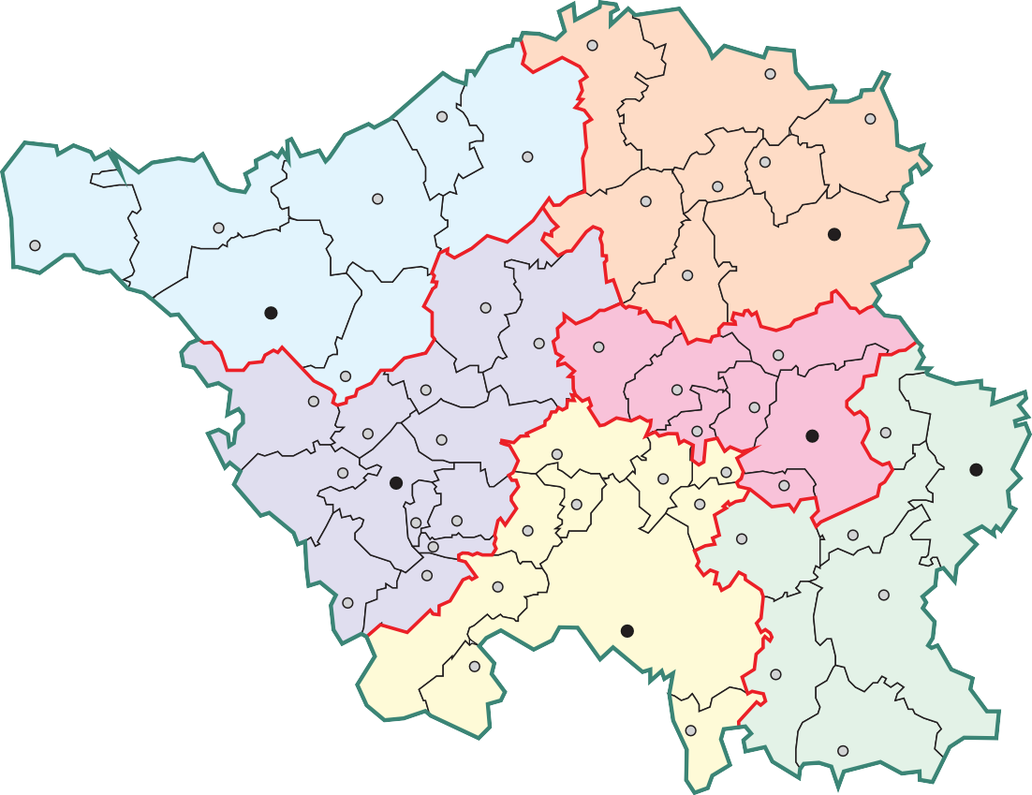
Gemeindeverzeichnis
Gemeindeschlüssel |  |  |  | Regionalverband/Landkreis |  |  |  |  |  |  |  |  |  |  |  |  |  | Anzahl der Ortsteile
 |  |  |  | Regionalverband Saarbrücken
10041100 |  |  |  | Saarbrücken, Landeshauptstadt |  |  |  |  |  |  |  |  |  |  |  |  |  | 20
10041511 |  |  |  | Friedrichsthal, Stadt |  |  |  |  |  |  |  |  |  |  |  |  |  | 3
10041512 |  |  |  | Großrosseln |  |  |  |  |  |  |  |  |  |  |  |  |  | 6
10041513 |  |  |  | Heusweiler |  |  |  |  |  |  |  |  |  |  |  |  |  | 7
10041514 |  |  |  | Kleinblittersdorf |  |  |  |  |  |  |  |  |  |  |  |  |  | 5
10041515 |  |  |  | Püttlingen, Stadt |  |  |  |  |  |  |  |  |  |  |  |  |  | 2
10041516 |  |  |  | Quierschied |  |  |  |  |  |  |  |  |  |  |  |  |  | 3
10041517 |  |  |  | Riegelsberg |  |  |  |  |  |  |  |  |  |  |  |  |  | 2
10041518 |  |  |  | Sulzbach/Saar, Stadt |  |  |  |  |  |  |  |  |  |  |  |  |  | 6
10041519 |  |  |  | Völklingen, Stadt |  |  |  |  |  |  |  |  |  |  |  |  |  | 10
 |  |  |  | Landkreis Merzig-Wadern
10042111 |  |  |  | Beckingen |  |  |  |  |  |  |  |  |  |  |  |  |  | 9
10042112 |  |  |  | Losheim am See |  |  |  |  |  |  |  |  |  |  |  |  |  | 12
10042113 |  |  |  | Merzig, Kreisstadt |  |  |  |  |  |  |  |  |  |  |  |  |  | 17
10042114 |  |  |  | Mettlach |  |  |  |  |  |  |  |  |  |  |  |  |  | 10
10042115 |  |  |  | Perl |  |  |  |  |  |  |  |  |  |  |  |  |  | 11
10042116 |  |  |  | Wadern, Stadt |  |  |  |  |  |  |  |  |  |  |  |  |  | 14
10042117 |  |  |  | Weiskirchen |  |  |  |  |  |  |  |  |  |  |  |  |  | 5
 |  |  |  | Landkreis Neunkirchen
10043111 |  |  |  | Eppelborn |  |  |  |  |  |  |  |  |  |  |  |  |  | 8
10043112 |  |  |  | Illingen |  |  |  |  |  |  |  |  |  |  |  |  |  | 6
10043113 |  |  |  | Merchweiler |  |  |  |  |  |  |  |  |  |  |  |  |  | 2
10043114 |  |  |  | Neunkirchen, Kreisstadt |  |  |  |  |  |  |  |  |  |  |  |  |  | 10
10043115 |  |  |  | Ottweiler, Stadt |  |  |  |  |  |  |  |  |  |  |  |  |  | 5
10043116 |  |  |  | Schiffweiler |  |  |  |  |  |  |  |  |  |  |  |  |  | 4
10043117 |  |  |  | Spiesen-Elversberg |  |  |  |  |  |  |  |  |  |  |  |  |  | 2
 |  |  |  | Landkreis Saarlouis
10044111 |  |  |  | Dillingen/Saar, Stadt |  |  |  |  |  |  |  |  |  |  |  |  |  | 5
10044112 |  |  |  | Lebach, Stadt |  |  |  |  |  |  |  |  |  |  |  |  |  | 11
10044113 |  |  |  | Nalbach |  |  |  |  |  |  |  |  |  |  |  |  |  | 4
10044114 |  |  |  | Rehlingen-Siersburg |  |  |  |  |  |  |  |  |  |  |  |  |  | 10
10044115 |  |  |  | Saarlouis, Kreisstadt |  |  |  |  |  |  |  |  |  |  |  |  |  | 8
10044116 |  |  |  | Saarwellingen |  |  |  |  |  |  |  |  |  |  |  |  |  | 3
10044117 |  |  |  | Schmelz |  |  |  |  |  |  |  |  |  |  |  |  |  | 6
10044118 |  |  |  | Schwalbach/Saar |  |  |  |  |  |  |  |  |  |  |  |  |  | 3
10044119 |  |  |  | Überherrn |  |  |  |  |  |  |  |  |  |  |  |  |  | 6
10044120 |  |  |  | Wadgassen |  |  |  |  |  |  |  |  |  |  |  |  |  | 6
10044121 |  |  |  | Wallerfangen |  |  |  |  |  |  |  |  |  |  |  |  |  | 11
10044122 |  |  |  | Bous |  |  |  |  |  |  |  |  |  |  |  |  |  | 1
10044123 |  |  |  | Ensdorf |  |  |  |  |  |  |  |  |  |  |  |  |  | 1
 |  |  |  | Saarpfalz-Kreis
10045111 |  |  |  | Bexbach, Stadt |  |  |  |  |  |  |  |  |  |  |  |  |  | 6
10045112 |  |  |  | Blieskastel, Stadt |  |  |  |  |  |  |  |  |  |  |  |  |  | 15
10045113 |  |  |  | Gersheim |  |  |  |  |  |  |  |  |  |  |  |  |  | 11
10045114 |  |  |  | Homburg, Kreisstadt |  |  |  |  |  |  |  |  |  |  |  |  |  | 5
10045115 |  |  |  | Kirkel |  |  |  |  |  |  |  |  |  |  |  |  |  | 3
10045116 |  |  |  | Mandelbachtal |  |  |  |  |  |  |  |  |  |  |  |  |  | 8
10045117 |  |  |  | St. Ingbert, Stadt |  |  |  |  |  |  |  |  |  |  |  |  |  | 5
 |  |  |  | Landkreis St. Wendel
10046111 |  |  |  | Freisen |  |  |  |  |  |  |  |  |  |  |  |  |  | 8
10046112 |  |  |  | Marpingen |  |  |  |  |  |  |  |  |  |  |  |  |  | 4
10046113 |  |  |  | Namborn |  |  |  |  |  |  |  |  |  |  |  |  |  | 10
10046114 |  |  |  | Nohfelden |  |  |  |  |  |  |  |  |  |  |  |  |  | 12
10046115 |  |  |  | Nonnweiler |  |  |  |  |  |  |  |  |  |  |  |  |  | 8
10046116 |  |  |  | Oberthal |  |  |  |  |  |  |  |  |  |  |  |  |  | 4
10046117 |  |  |  | St. Wendel, Kreisstadt |  |  |  |  |  |  |  |  |  |  |  |  |  | 16
10046118 |  |  |  | Tholey |  |  |  |  |  |  |  |  |  |  |  |  |  | 9
Ober-/Bürgermeister/-innen nach Parteizugehörigkeit im Saarland
Lfd. Nr. | Stadt Gemeinde |  |  |  |  |  |  | Ober-/Bürgermeister/-in
 |  |  |  |  |  |  |  | Name |  |  |  |  |  |  |  | Partei |  |  |  |  |  | direkt gewählt am
1 | Landeshauptstadt Saarbrücken |  |  |  |  |  |  | Uwe Conradt, OB |  |  |  |  |  |  |  | CDU |  |  |  |  |  | 2019-06-09
2 | Mittelstadt St. Ingbert |  |  |  |  |  |  | Dr. Ulli Meyer, OB |  |  |  |  |  |  |  | CDU |  |  |  |  |  | 2019-06-09
3 | Mittelstadt Völklingen |  |  |  |  |  |  | Christiane Claudia Blatt, OB |  |  |  |  |  |  |  | SPD |  |  |  |  |  | 2017-10-08
4 | Kreisstadt Homburg |  |  |  |  |  |  | Rüdiger Schneidewind, OB |  |  |  |  |  |  |  | SPD |  |  |  |  |  | 2014-06-08
5 | Kreisstadt Merzig |  |  |  |  |  |  | Marcus Hoffeld, BM |  |  |  |  |  |  |  | CDU |  |  |  |  |  | 2019-05-26
6 | Kreisstadt Neunkirchen |  |  |  |  |  |  | Jörg Aumann, OB |  |  |  |  |  |  |  | SPD |  |  |  |  |  | 2019-06-09
7 | Kreisstadt Saarlouis |  |  |  |  |  |  | Peter Demmer, OB |  |  |  |  |  |  |  | SPD |  |  |  |  |  | 2017-03-26
8 | Kreisstadt St. Wendel |  |  |  |  |  |  | Peter Klär, BM |  |  |  |  |  |  |  | CDU |  |  |  |  |  | 2015-03-15
9 | Stadt Bexbach |  |  |  |  |  |  | Christian Prech, BM |  |  |  |  |  |  |  | CDU |  |  |  |  |  | 2019-05-26
10 | Stadt Blieskastel |  |  |  |  |  |  | Bernd Hertzler, BM |  |  |  |  |  |  |  | SPD |  |  |  |  |  | 2019-06-09
11 | Stadt Dillingen/Saar |  |  |  |  |  |  | Franz-Josef Berg, BM |  |  |  |  |  |  |  | CDU |  |  |  |  |  | 2019-05-26
12 | Stadt Friedrichsthal |  |  |  |  |  |  | Rolf Schultheis, BM |  |  |  |  |  |  |  | SPD |  |  |  |  |  | 2015-09-28
13 | Stadt Lebach |  |  |  |  |  |  | Klauspeter Brill, BM |  |  |  |  |  |  |  | parteilos |  |  |  |  |  | 2019-05-26
14 | Stadt Ottweiler |  |  |  |  |  |  | Holger Schäfer, BM |  |  |  |  |  |  |  | CDU |  |  |  |  |  | 2019-05-26
15 | Stadt Püttlingen |  |  |  |  |  |  | Denise Klein, BM |  |  |  |  |  |  |  | SPD |  |  |  |  |  | 2019-06-09
16 | Stadt Sulzbach/Saar |  |  |  |  |  |  | Michael Adam, BM |  |  |  |  |  |  |  | CDU |  |  |  |  |  | 2019-06-09
17 | Stadt Wadern |  |  |  |  |  |  | Jochen Kuttler, BM |  |  |  |  |  |  |  | ProHochwald |  |  |  |  |  | 2014-06-08
18 | Gemeinde Beckingen |  |  |  |  |  |  | Thomas Collmann, BM |  |  |  |  |  |  |  | SPD |  |  |  |  |  | 2016-09-25
19 | Gemeinde Bous |  |  |  |  |  |  | Stefan Louis, BM |  |  |  |  |  |  |  | parteilos |  |  |  |  |  | 2019-05-26
20 | Gemeinde Ensdorf |  |  |  |  |  |  | Jörg Wilhelmy, BM |  |  |  |  |  |  |  | parteilos |  |  |  |  |  | 2019-05-26
21 | Gemeinde Eppelborn |  |  |  |  |  |  | Dr. Andreas Feld, BM |  |  |  |  |  |  |  | CDU |  |  |  |  |  | 2019-05-26
22 | Gemeinde Freisen |  |  |  |  |  |  | Karl-Josef Scheer, BM |  |  |  |  |  |  |  | SPD |  |  |  |  |  | 2019-05-26
23 | Gemeinde Gersheim |  |  |  |  |  |  | Michael Clivot, BM |  |  |  |  |  |  |  | SPD |  |  |  |  |  | 2019-05-26
24 | Gemeinde Großrosseln |  |  |  |  |  |  | Dominik Jochum, BM |  |  |  |  |  |  |  | CDU |  |  |  |  |  | 2019-05-26
25 | Gemeinde Heusweiler |  |  |  |  |  |  | Thomas Redelberger, BM |  |  |  |  |  |  |  | CDU |  |  |  |  |  | 2019-06-09
26 | Gemeinde Illingen |  |  |  |  |  |  | Dr. Armin König, BM |  |  |  |  |  |  |  | CDU |  |  |  |  |  | 2019-05-26
27 | Gemeinde Kirkel |  |  |  |  |  |  | Frank John, BM |  |  |  |  |  |  |  | SPD |  |  |  |  |  | 2016-09-11
28 | Gemeinde Kleinblittersdorf |  |  |  |  |  |  | Rainer Lang, BM |  |  |  |  |  |  |  | SPD |  |  |  |  |  | 2019-06-09
29 | Gemeinde Losheim am See |  |  |  |  |  |  | Helmut Harth, BM |  |  |  |  |  |  |  | parteilos |  |  |  |  |  | 2019-06-09
30 | Gemeinde Mandelbachtal |  |  |  |  |  |  | Maria Vermeulen, BM |  |  |  |  |  |  |  | SPD |  |  |  |  |  | 2019-06-09
31 | Gemeinde Marpingen |  |  |  |  |  |  | Volker Weber, BM |  |  |  |  |  |  |  | SPD |  |  |  |  |  | 2016-04-10
32 | Gemeinde Merchweiler |  |  |  |  |  |  | Patrick Weydmann, BM |  |  |  |  |  |  |  | SPD |  |  |  |  |  | 2014-05-25
33 | Gemeinde Mettlach |  |  |  |  |  |  | Daniel Kiefer, BM |  |  |  |  |  |  |  | SPD |  |  |  |  |  | 2016-07-03
34 | Gemeinde Nalbach |  |  |  |  |  |  | Peter Lehnert, BM |  |  |  |  |  |  |  | parteilos |  |  |  |  |  | 2019-05-26
35 | Gemeinde Namborn |  |  |  |  |  |  | Sascha Hilpüsch, BM |  |  |  |  |  |  |  | parteilos |  |  |  |  |  | 2018-06-10
36 | Gemeinde Nohfelden |  |  |  |  |  |  | Andreas Veit, BM |  |  |  |  |  |  |  | CDU |  |  |  |  |  | 2019-05-26
37 | Gemeinde Nonnweiler |  |  |  |  |  |  | Dr. Franz Josef Barth, BM |  |  |  |  |  |  |  | SPD |  |  |  |  |  | 2019-05-26
38 | Gemeinde Oberthal |  |  |  |  |  |  | Stephan Rausch, BM |  |  |  |  |  |  |  | CDU |  |  |  |  |  | 2015-03-15
39 | Gemeinde Perl |  |  |  |  |  |  | Ralf Uhlenbruch, BM |  |  |  |  |  |  |  | CDU |  |  |  |  |  | 2015-06-28
40 | Gemeinde Quierschied |  |  |  |  |  |  | Lutz Maurer, BM |  |  |  |  |  |  |  | parteilos |  |  |  |  |  | 2015-05-31
41 | Gemeinde Rehlingen-Siersburg |  |  |  |  |  |  | Joshua Pawlak, BM |  |  |  |  |  |  |  | SPD |  |  |  |  |  | 2021-06-13
42 | Gemeinde Riegelsberg |  |  |  |  |  |  | Klaus Häusle, BM |  |  |  |  |  |  |  | SPD |  |  |  |  |  | 2019-06-09
43 | Gemeinde Saarwellingen |  |  |  |  |  |  | Manfred Schwinn, BM |  |  |  |  |  |  |  | SPD |  |  |  |  |  | 2016-10-02
44 | Gemeinde Schiffweiler |  |  |  |  |  |  | Markus Fuchs, BM |  |  |  |  |  |  |  | SPD |  |  |  |  |  | 2019-05-26
45 | Gemeinde Schmelz |  |  |  |  |  |  | Wolfram Lang, BM |  |  |  |  |  |  |  | SPD |  |  |  |  |  | 2019-05-26
46 | Gemeinde Schwalbach |  |  |  |  |  |  | Hans-Joachim Neumeyer, BM |  |  |  |  |  |  |  | CDU |  |  |  |  |  | 2019-05-26
47 | Gemeinde Spiesen-Elversberg |  |  |  |  |  |  | Bernd Huf, BM |  |  |  |  |  |  |  | parteilos |  |  |  |  |  | 2019-05-26
...
Gemeindeverzeichnis
2,19 |  |  | 2,80
2,19 |  |  | 3,40
1,84 |  |  | 2,85
2,19 |  |  | 3,50
2,19 |  |  | 2,55
2,19 |  |  | 3,50
2,15 |  |  | 3,12
2,00 |  |  | 3,50
bei Trinkwasserentgelten für die Gewichtung der Durchschnittsentgelte auf Gemeindeebene die angeschlossenen ebene gebildet. Oberhalb der Gemeindeebene werden nach Einwohnerzahlen gewichtete Mittelwerte gebildet. Bei nente erheben. 2) Abwasser- oder Schmutzwasserentgelt je m 3 (bezogen auf den Frischwasserbezug).
Für Notizen:
Statistisches Amt Saarland Virchowstraße 7
66119 Saarbrücken
Telefon: +49 (0) 681 501-59 03
E-Mail: statistik@lzd.saarland.de www.statistik.saarland.de Saarbrücken, Januar 2022
Statistisches Amt

